Monatswahl_Ddown_Filter
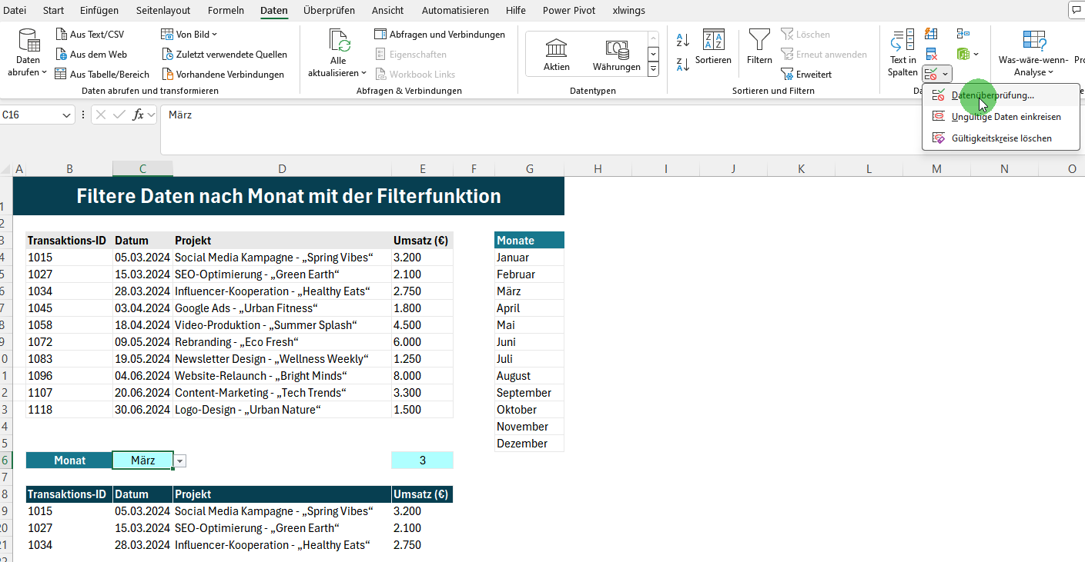
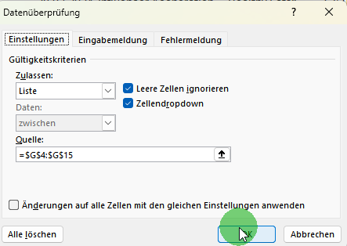
Filtere Daten nach Monat mit der Filterfunktion

 | Transaktions-ID | Datum | Projekt | Umsatz (€) | Monate
 | 1015 | 2024-03-05 | Social Media Kampagne - „Spring Vibes“ | 3,200 | Januar
 | 1027 | 2024-03-15 | SEO-Optimierung - „Green Earth“ | 2,100 | Februar
 | 1034 | 2024-03-28 | Influencer-Kooperation - „Healthy Eats“ | 2,750 | März
 | 1045 | 2024-04-03 | Google Ads - „Urban Fitness“ | 1,800 | April
 | 1058 | 2024-04-18 | Video-Produktion - „Summer Splash“ | 4,500 | Mai
 | 1072 | 2024-05-09 | Rebranding - „Eco Fresh“ | 6,000 | Juni
 | 1083 | 2024-05-19 | Newsletter Design - „Wellness Weekly“ | 1,250 | Juli
 | 1096 | 2024-06-04 | Website-Relaunch - „Bright Minds“ | 8,000 | August
 | 1107 | 2024-06-20 | Content-Marketing - „Tech Trends“ | 3,300 | September
 | 1118 | 2024-06-30 | Logo-Design - „Urban Nature“ | 1,500 | Oktober
 |  |  |  |  | November
 |  |  |  |  | Dezember
 | Monat | März |  | 3

 | Transaktions-ID | Datum | Projekt | Umsatz (€)
 | 1015 | 2024-03-05 | Social Media Kampagne - „Spring Vibes“ | 3,200
 | 1027 | 2024-03-15 | SEO-Optimierung - „Green Earth“ | 2,100
 | 1034 | 2024-03-28 | Influencer-Kooperation - „Healthy Eats“ | 2,750

 | Prozess zur Erstellung der Dropdownliste in Zelle C16, welche die Werte aus dem Bereich G4 bis G15 zeigt (Ohne Definition eines Namens für den Bereich)

Monatswahl_Ddown_Filter_Name
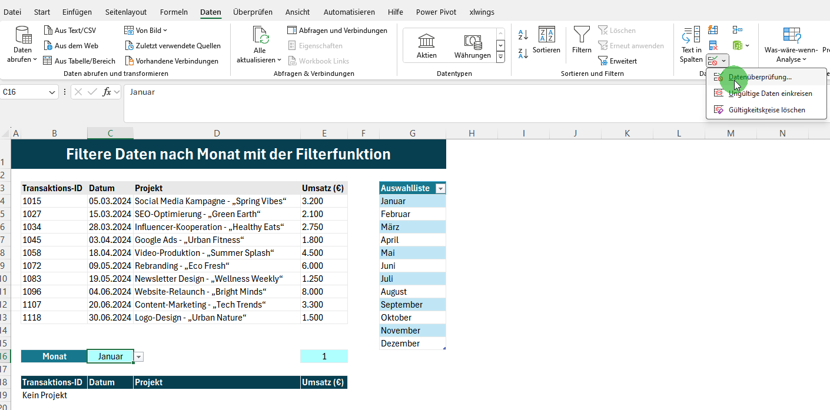
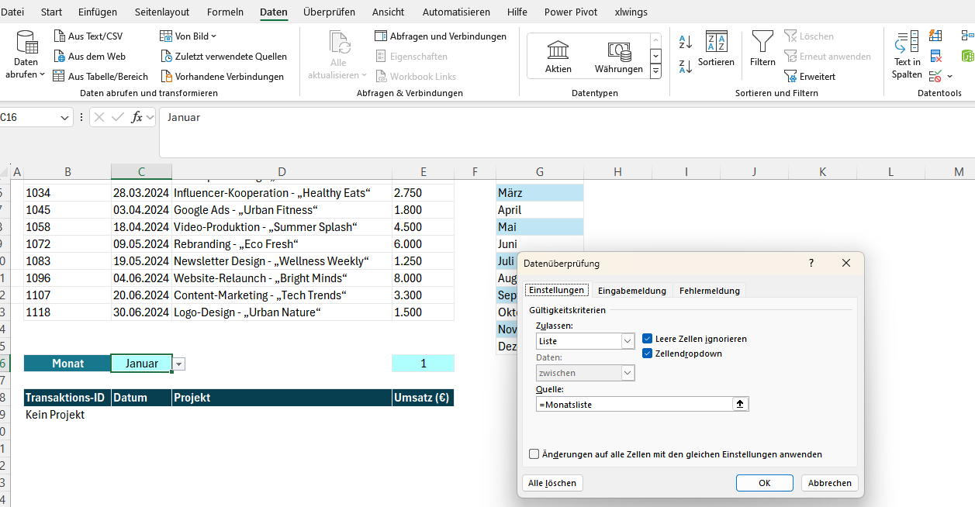
Filtere Daten nach Monat mit der Filterfunktion

 | Transaktions-ID | Datum | Projekt | Umsatz (€) | Auswahlliste
 | 1015 | 2024-03-05 | Social Media Kampagne - „Spring Vibes“ | 3,200 | Januar
 | 1027 | 2024-03-15 | SEO-Optimierung - „Green Earth“ | 2,100 | Februar
 | 1034 | 2024-03-28 | Influencer-Kooperation - „Healthy Eats“ | 2,750 | März
 | 1045 | 2024-04-03 | Google Ads - „Urban Fitness“ | 1,800 | April
 | 1058 | 2024-04-18 | Video-Produktion - „Summer Splash“ | 4,500 | Mai
 | 1072 | 2024-05-09 | Rebranding - „Eco Fresh“ | 6,000 | Juni
 | 1083 | 2024-05-19 | Newsletter Design - „Wellness Weekly“ | 1,250 | Juli
 | 1096 | 2024-06-04 | Website-Relaunch - „Bright Minds“ | 8,000 | August
 | 1107 | 2024-06-20 | Content-Marketing - „Tech Trends“ | 3,300 | September
 | 1118 | 2024-06-30 | Logo-Design - „Urban Nature“ | 1,500 | Oktober
 |  |  |  |  | November
 |  |  |  |  | Dezember
 | Monat | Januar |  | 1

 | Transaktions-ID | Datum | Projekt | Umsatz (€)
 | Kein Projekt

 | Prozess zur Erstellung der Dropdownliste in Zelle C16, welche die Werte aus dem Bereich G4 bis G15 zeigt. Mit Definition eines Namens für den Bereich. Der Bereich für den Dropdown erweitert sich automatisch, wenn der Tabelle Monate (G3:G15) neue Einträge hinzugefügt werden.

 | 1. Tabelle erstellen

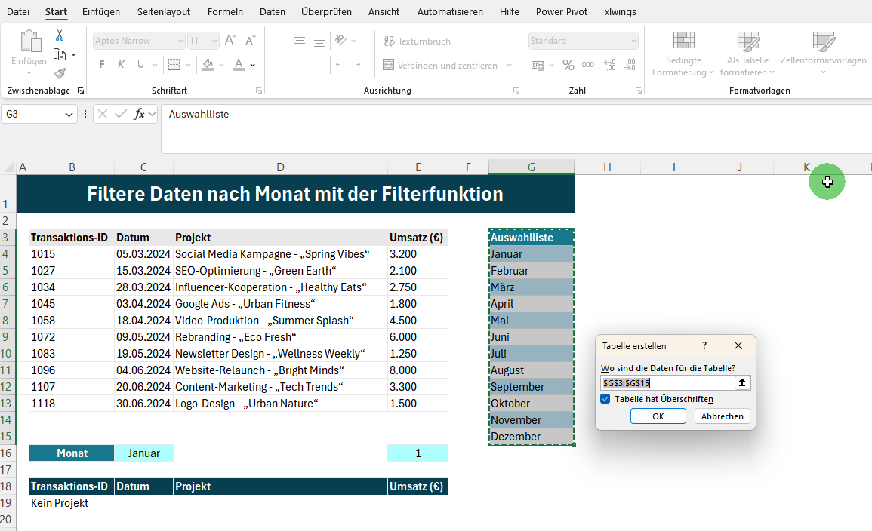

 | 2. Namen für den Bereich G4:G15 definieren
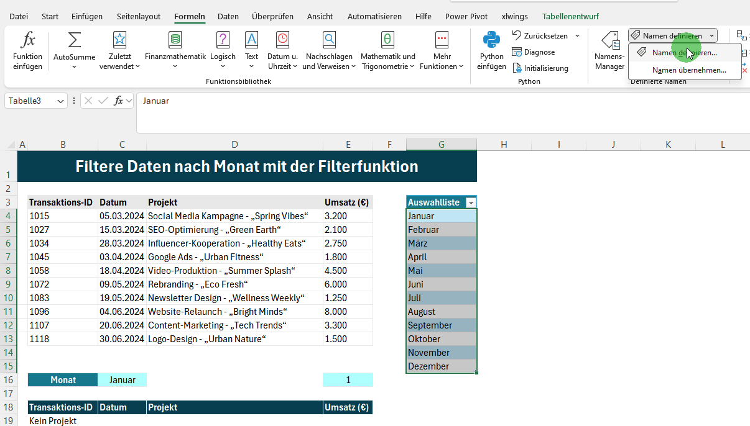

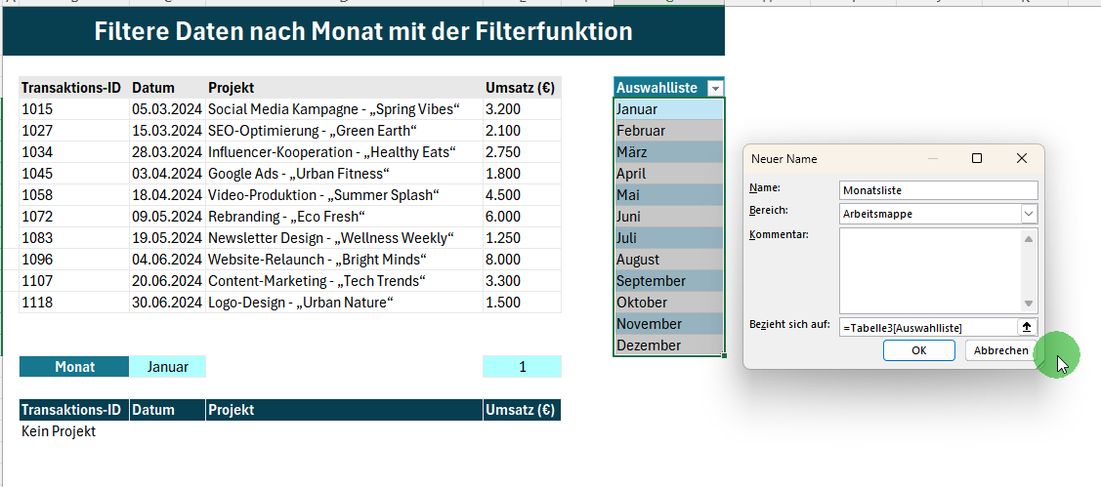

 | 3. Den Bereichsnamen bei der Dropdownerstellung verwenden

